Цель 7 (Goal 7)
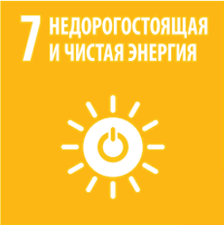
 |  | Цель 7. Обеспечение доступа к недорогим, надежным, устойчивым и современным источникам энергии для всех

7.1.1 | Доля населения, имеющего доступ к электроэнергии
7.1.2 | Доля населения, использующего в основном чистые виды топлива и технологии
7.2.1 | Доля возобновляемых источников энергии в общем объеме конечного энергопотребления
7.3.1 | Энергоемкость, рассчитываемая как отношение расхода первичной энергии к ВВП
7.b.1 | Установленные в развивающихся странах генерирующие мощности на основе возобновляемых энергоносителей (в ваттах на душу населения)

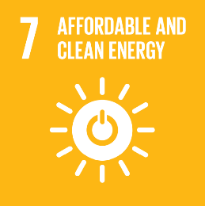
 |  | Goal 7. Ensure access to affordable, reliable, sustainable and modern energy for all

7.1.1 | Proportion of population with access to electricity
7.1.2 | Proportion of population with primary reliance on clean fuels and technology
7.2.1 | Renewable energy share in the total final energy consumption
7.3.1 | Energy intensity measured in terms of primary energy and GDP
7.b.1 | Installed renewable energy-generating capacity in developing countries (in watts per capita)

